Bruksanvisning
1 | Logg deg på rappweb: https://rappweb.forskerforbundet.no/login.aspx
2 | Gå på "Rapport"
3 | Velg rapporttype: 5DRIFTSREG
4 | Velg start dato: 1. januar i året du skal lage rapport for
5 | Velg slutt dato: 31. desember året du skal lage rapport for
6 | Legg merke til avdelingsnummeret ditt
7 | Trykk: Oppdater rapport (tar noen sekunder før tallene kommer)
 | - Har du ikke lagt inn årets budsjett vil det komme som 0,- Anbefaler å legge det inn før eksport (se hvordan i punkt 15 - 22)
8 | Rett over kolonnen for budsjett er det et lite excel-ikon, trykk på dette for å laste ned regnskapet ditt.
9 | Åpne excelarket du har lastet ned i punktet ovenfor, og merk hele arket. Gjøres enklest ved å trykke på den lille trekanten til venstre for kolonne A
10 | Kopier regnearket og lim det inn i fanen som heter "Fra rappweb"
11 | På fanen "Infoark" skriver du inn årstall og lokallagsnummer i de mørke grønne cellene.
12 | 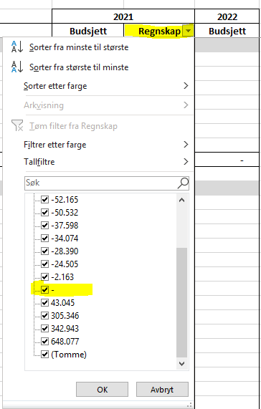 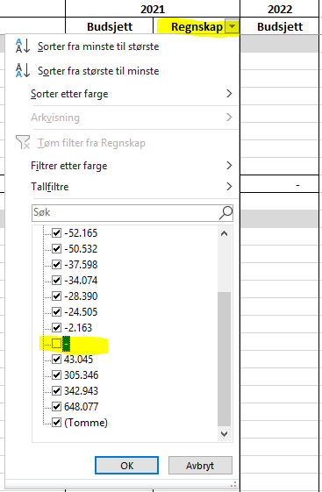 På fanen "Regnskapstall" vil du nå finne hele regnskapet ditt. For lokallag som har mange rader uten tall kan det bli unødvendig langt. For å redusere antall linjer trykk på filtrer-ikonet i celle C5, ta bort haken for 0 kr som vist under.
13 | For de som ønsker å legge inn budsjett (frivillig): I kolonne D (budsjett) kan du arbeide med budsjettet for neste år. Kostnader legges inn med negativt fortegn.
14 | Når budsjettet er ferdig behandlet i styret legges det manuelt inn i rappweb.
15 | Logg deg på rappweb (se punkt 1)
16 | Velg budsjett i stedet for rapport
17 | Velg rapporttype: 5DRIFTSREG
18 | Velg start dato: 1. januar i året du skal lage rapport for
19 | Velg slutt dato: 31. desember året du skal lage rapport for
20 | Trykk: Oppdater rapport
21 | Under budsjettkolonnen (helt til høyre) er tallene understreket, trykk på det understrekede tallet på linjen der du ønsker å legge inn budsjettall.
22 | 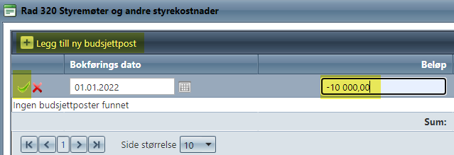 Velg "legg til ny budsjettpost" - skriv inn tall fra vedtatt budsjett - trykk på det grønne merket helt til venstre for å bekrefte.

 | NB!
 | Mellom to representantskapserioder må man huske at man ikke kan få med mer enn et år med kontingentmidler til neste periode (unntakk for overgang 2021 - 2022 pga corona).
 | Balanseregnskapet som ligger under budsjettkolonnen for neste år tar utgangspunkt i noen av regnskapstallene fra rapporteringsår, samt det man budsjetterer.
 | > Egenkapital drift pr. 1.1 under budsjett i kolonne D tar utgangspunkt i linjen for Sum egenkapital drift for rapporteringsåret
 | > Sum egenkapital gamle midler/høyrente i kolonne D tar utgangspunkt i tilsvarende tall i kolonne C

 | > Hvis man ønsker å gjøre endringer i felter som er låst er passordet 123321. Kan være noen ønsker det for å endre tekst, formler el.l.

